Calcolo prestazioni
bonetti rubinetterie valduggia s.r.l.
Loc. Molino Rastelli, 2 l IT-13018 Valduggia (VC) l Tel. +39 0163 48062 l Fax +39 0163 48188
http://www.brv.it l e-mail: info@brv.it l ISO 9001:2008 Cert. No. 0853/7
ModvFresh Kascata PAC
Calcul du dimensionnement et des performances du système Kascata PAC

Données d'entrée - compilation par le client

Température maximale de stockage |  |  |  |  |  |  |  |  |  | [ °C ]
La température maximale de l'eau à laquelle la PAC est capable de charger le stockage de manière uniforme.

Température d'entrée d'eau froide |  |  |  |  |  |  |  |  |  | [ °C ]
La température de l'eau froide de l'aqueduc.

Température demandé |  |  |  |  |  |  |  |  |  | [ °C ]
La température de l'eau chaude à la livraison.

Débit demandé |  |  |  |  |  |  |  |  |  | [ l/min ]
Le débit continue à la livraison.

Capacité de stockage |  |  |  |  |  |  |  |  |  | [ l ]
Le volume d'eau contenu dans le stockage

Puissance de la pompe à chaleur |  |  |  |  |  |  |  |  |  | [ kW ]
La puissance thermique nominale à la température de fonctionnement.

Données d'entrée - complétées par le bureau technique de BRV

Température de stockage minimale requise |  |  |  |  |  |  |  |  |  | [ °C ]
La température minimale utile de l'eau dans le stockage

Intervalle d'activation |  |  |  |  |  |  |  |  |  | L/min

Nombre de modules de base ModvFresh requis pour
composer le système Kascata

Données de performance calculées

Puissance fournie |  |  |  |  |  |  |  |  |  | [ kW ]
La puissance totale fournie par le système Kascata

Délai de livraison |  |  |  |  |  |  |  |  |  | [ min ]
Délai de livraison au débit et à la température requis.

Prélèvement global |  |  |  |  |  |  |  |  |  | [ l ]
Le volume total d'eau chaude fourni.

Temps de récupération |  |  |  |  |  |  |  |  |  | [ min ]
Le temps requis pour passer de la température minimale à la température maximale dans le stockage.

Paramétrage du système

Paramètres système Kascata pour PAC

Seuils d'activation/désactivation pour le système Kascata de 2 à 5 modules |  |  |  |  |  |  | Paramètres proportionnels VFS
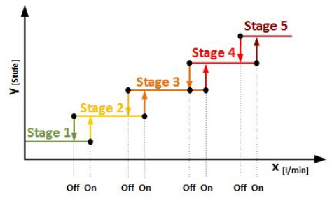 |  |  |  |  |  |  | 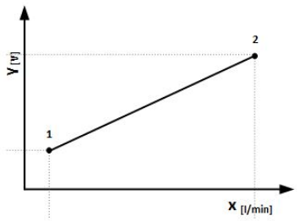

Stage 2: On | - | L/min | - | Off | - | L/min | Y1: | 2 | V
Stage 3: On | - | L/min | - | Off | - | L/min | X1: | - | L/min
Stage 4: On | - | L/min | - | Off | - | L/min | Y2: | 10 | V
Stage 5: On | - | L/min | - | Off | - | L/min | X2: | - | L/min

 | Note:

Références de l'installation - complétées par BRV en cas de commande
 | Date:

 | N° de serie:

 | Signature du testeur:

N.B. CE DOCUMENT DOIT SUIVRE LES MARCHANDISES

